Отжимания
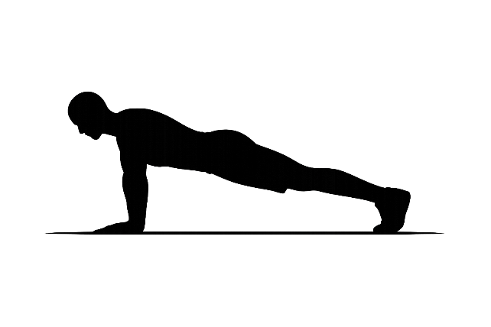

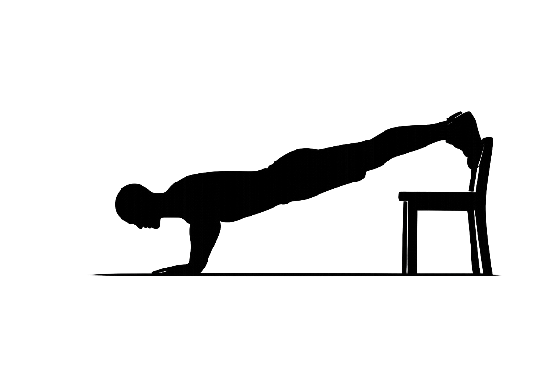
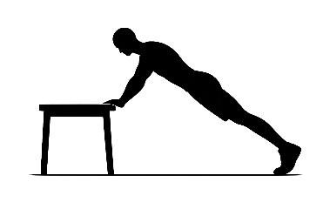
 | Чем выше верх тела, тем легче |  | Чем выше ноги, тем сложнее

Упражнение | Сложность (1–10) | Подробное описание
Отжимания от стены | 2 | Руки на стене на уровне груди, тело прямое, опускай грудь к стене и выжимайся назад.
Отжимания от стола (наклонные) | 3 | Руки на столе/подоконнике, тело как планка, опускай грудь к краю стола и выжимайся.
Отжимания от стула/дивана (наклонные) | 4 | То же самое, но опора ниже, поэтому нагрузка выше.
Негативные отжимания (только опускание) | 4 | Из верхней позиции отжимания медленно опускайся до пола 5–8 сек, подъём делай с помощью колен/опоры.
Отжимания с колен | 5 | Колени на полу, корпус прямой, опускай грудь к полу и выжимайся вверх.
Отжимания классические | 6 | Ладони под плечами или чуть шире, корпус жёсткий, опускайся грудью к полу и выжимайся.
Отжимания широкие | 6 | Руки шире плеч, опускай грудь между ладонями, держи плечи под контролем.
Отжимания узкие | 6 | Руки уже плеч, локти ближе к корпусу, корпус прямой, движение контролируемое.
Отжимания на возвышении (глубокие) | 7 | Ладони на двух устойчивых опорах (например, книги), опускай грудь ниже уровня ладоней и выжимайся.
Отжимания с рюкзаком | 7 | Рюкзак с весом на спине, классическая техника, контролируй корпус и амплитуду.
Отжимания с ногами на стуле | 7 | Ноги на стуле/диване, руки на полу, тело прямое, опускайся и выжимайся.
Отжимания “алмаз” | 7 | Ладони близко под грудью, пальцы почти соприкасаются, опускайся контролируемо и выжимайся.
Отжимания “лучник” | 8 | Смещай вес в одну сторону: одна рука жмёт, другая почти прямая, затем меняй сторону.
Псевдо-планш отжимания | 8 | Руки чуть ближе к тазу, корпус наклонён вперёд, опускайся и выжимайся с контролем.
Взрывные отжимания | 9 | Выжимайся резко так, чтобы ладони отрывались от пола, приземляйся мягко и стабильно.
Прогрессия к отжиманиям на одной руке | 9 | Постепенно переносишь всё больше веса на одну руку, уменьшая помощь второй, сохраняя корпус ровным.
Отжимания на одной руке | 10 | Одна рука под грудью, ноги широко для баланса, корпус не скручивай, опускайся и выжимайся строго.
Планш-наклон отжимания | 10 | Сильный наклон вперёд, плечи “за ладонями”, корпус жёсткий, движение короткое и контролируемое.

